LIBROS D Y M
LIBRO DIARIO
FECHA | FACTURA | TIPO ENT | COD ENTI | DETALLE | DEBE | HABER | CTA | SALDO | IMPUTACION | ASIENTO | 100 | ACTIVO
2019-11-20 | ORIGINAL | PR | 1 | CERVEZAS | 4132.23 |  | 105 | 4132.23 | COMPRA | 1153 | 101 | ACTIVO CORRIENTE
2019-11-20 | ORIGINAL | PR | 1 | CERVEZAS |  | 5000.00 | 102 | -5000.00 | COMPRA | 1153 | 102 | Caja Central
2019-11-20 | ORIGINAL | PR | 1 | CERVEZAS | 867.77 |  | 204 | 867.77 | COMPRA | 1153 | 103 | Transferencias
2019-11-21 | DUPLICADO | CL | 4 | VINO TITO |  | 85.71 | 501 | -85.71 | VENTA | 1154 | 104 | Tarjetas
2019-11-21 | DUPLICADO | CL | 4 | VINO TITO | 120.00 |  | 102 | 120.00 | VENTA | 1154 | 105 | MERCADERIA DE REVENTA
2019-11-21 | DUPLICADO | CL | 4 | VINO TITO |  | 34.29 | 203 | -34.29 | VENTA | 1154 | 106 | BIENES DE USO
2019-11-20 | DUPLICADO | CL | 6 | CERVEZAS |  | 5785.12 | 105 | -5785.12 | VENTA | 1155 | 107 | EQUIPOS DE COMPUTACION
2019-11-20 | DUPLICADO | CL | 6 | CERVEZAS | 7000.00 |  | 102 | 7000.00 | VENTA | 1155 | 108 | INSTALACIONES
2019-11-20 | DUPLICADO | CL | 6 | CERVEZAS |  | 1214.88 | 204 | -1214.88 | VENTA | 1155 | 200 | PASIVO
2019-11-21 | ORIGINAL | PR | 1 | CERVEZAS |  | 5000.00 | 102 | -5000.00 | COMPRA | 1154 | 201 | CUENTAS POR PAGAR
2019-11-21 | ORIGINAL | PR | 1 | CERVEZAS | 4132.23 |  | 102 | 4132.23 | COMPRA | 1154 | 202 | PROVEEDORES
2019-11-21 | ORIGINAL | PR | 1 | CERVEZAS | 867.77 |  | 203 | 867.77 | COMPRA | 1154 | 203 | IVA Debito Fiscal
 |  |  |  |  | 17120.00 | 17120.00 |  | 0.00 |  |  | 204 | IVA Credito Fiscal
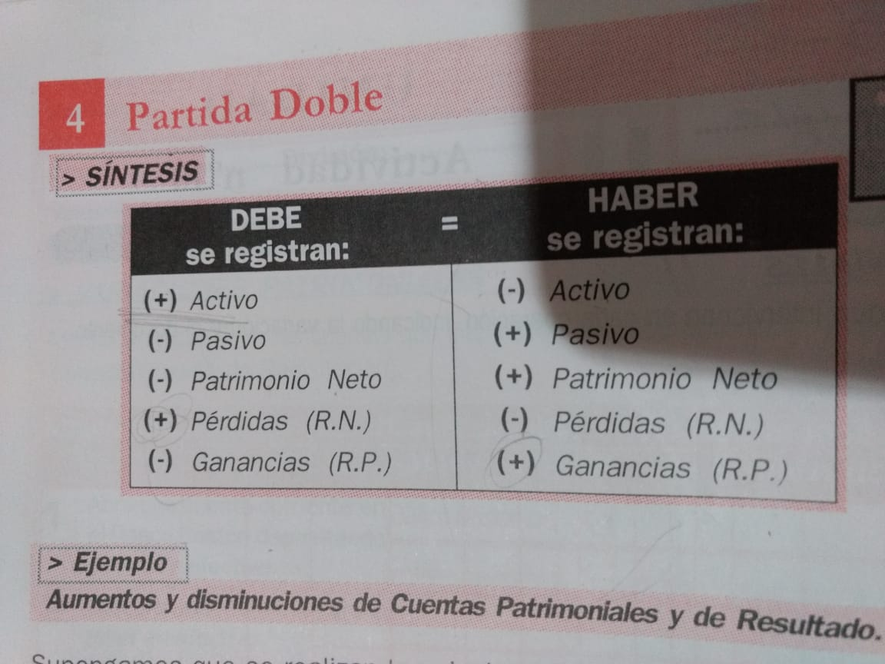
 |  |  |  |  |  |  |  |  |  |  | 205 | IVA Saldo a favor
 |  |  |  |  |  |  |  |  |  |  | 206 | IVA a pagar
 |  |  |  |  |  |  |  |  |  |  | 208 | Impuesto a los Ingresos Brutos
 |  |  |  |  |  |  |  |  |  |  | 209 | Impuesto a las Ganancias
 |  |  |  |  |  |  |  |  |  |  | 210 | PASIVO NO CORRIENTE
 |  |  |  |  |  |  |  |  |  |  | 300 | PATRIMONIO NETO
 |  |  |  |  |  |  |  |  |  |  | 301 | APORTE DE LOS PROPIETARIOS
 |  |  |  |  |  |  |  |  |  |  | 302 | CAPITAL SOCIAL
 |  |  |  |  |  |  |  |  |  |  | 303 | RESULTADOS ACUMULADOS
 |  |  |  |  |  |  |  |  |  |  | 304 | Resultado del ejercicio
 |  |  |  |  |  |  |  |  |  |  | 305 | A.R.E.A.
 |  |  |  |  |  |  |  |  |  |  | 400 | INGRESOS Resultados Positivos
 |  |  |  |  |  |  |  |  |  |  | 401 | VENTAS
 |  |  |  |  |  |  |  |  |  |  | 402 | OTROS INGRESOS (descuentos)
 |  |  |  |  |  |  |  |  |  |  | 403 | Utilidad Venta Bienes de Uso
 |  |  |  |  |  |  |  |  |  |  | 500 | GASTOS (Resultados Negativos)
 |  |  |  |  |  |  |  |  |  |  | 501 | COSTO DE VENTAS
 |  |  |  |  |  |  |  |  |  |  | 502 | Alquileres y expensas
 |  |  |  |  |  |  |  |  |  |  | 503 | Servicios eléctricos
 |  |  |  |  |  |  |  |  |  |  | 506 | Seguros
 | NOTA: OJO!! si los saldos son negativos, son saldos deudores de la cuenta en cuestion |  |  |  |  |  |  |  |  |  | 507 | Librería y papelería
 | LIBRO MAYOR DE MERCADERIAS |  |  |  |  |  |  |  |  |  | 508 | Honorarios profesionales
 | fecha | CtaCtable | Docu | Debe | Haber | Saldo | SaldoAnt |  |  |  | 509 | Telefonía
 | 2020-10-01 | MERCA | SIAC | 0.00 | 156.20 | -156.20 | 0 |  |  |  | 513 | Hosting Página Web
 | 2020-10-10 | MERCA | original |  | 71.29 | -227.49 | -156.20 |  |  |  | 515 | Impuesto a las Ganancias
 | 2020-10-11 | MERCA | original |  | 0.00 | -227.49 | -227.49 |  |  |  | 516 | Impuesto a los Ingresos Brutos
 | 2020-10-15 | MERCA | duplicado | 0.00 | 0.00 | -227.49 | -227.49
 | 2020-10-20 | MERCA | duplicado | 0.00 | 0.00 | -227.49 | -227.49
 | 2020-10-25 | MERCA | original | 0.00 | 0.00 | -227.49 | -227.49
 | 2020-10-26 | MERCA | duplicado | 0.00 | 0.00 | -227.49 | -227.49
 | 2020-10-26 |  | saldo | 0.00 | 0.00 | -227.49 | -227.49

 | LIBRO MAYOR DE IVA
 | fecha | CtaCtable | Docu | Debe | Haber | SALDO
 | 2020-10-01 | KAJA | SIAC | 260.33 | 0.00 | 260.33
 | 2020-10-10 | KAJA | original | 0.00 | 34.71 | 225.62
 | 2020-10-11 | KAJA | original | 0.00 | 52.07 | 173.55
 | 2020-10-15 | KAJA | duplicado | 260.33 | 0.00 | 433.89
 | 2020-10-20 | KAJA | duplicado | 34.71 | 0.00 | 468.60
 | 2020-10-25 | KAJA | original | 0.00 | 48.59 | 420.00
 | 2020-10-26 | KAJA | duplicado | 17.35 | 0.00 | 437.36
 | 2020-10-26 |  | saldo | 0.00 | 0.00 | 437.36

 | LIBRO MAYOR DE CAJA
 | fecha | CtaCtable | Docu | Debe | Haber | SALDO
 | 2020-10-01 | KAJA | SIAC | 0.00 | 1500.00 | -1500.00
 | 2020-10-10 | KAJA | original | 200.00 | 0.00 | -1300.00
 | 2020-10-11 | KAJA | original | 300.00 | 0.00 | -1000.00
 | 2020-10-15 | KAJA | duplicado | 0.00 | 1500.00 | -2500.00
 | 2020-10-20 | KAJA | duplicado | 0.00 | 200.00 | -2700.00
 | 2020-10-25 | KAJA | original | 280.00 | 0.00 | -2420.00
 | 2020-10-26 | KAJA | duplicado | 0.00 | 100.00 | -2520.00
 | 2020-10-26 |  | saldo | 0.00 | 0.00 | -2520.00

